第1次
工程款支付证书
工程名称 |  | 天嘉湖大道南延线工程 |  |  |  |  | 建设单位 |  | 天津市公路有限公司 |  |  |  | ERP编号 |  | 12603 | 档案编号
合同金额 |  | 5,720,358.00 |  |  | 中标时间 | 2020.7.3 | 已提供工程资料 |  | 中标通知书、施工合同 |  |  |  | 保存地址 |  | 合肥 | 责任单位 |  | 北部大区-天津
决算金额 |  |  |  |  | 决算时间 |  | 项目部印章 |  | 有 |  |  |  | 施工人 |  | 杜民 13512401063 | 区域责任人 | 孙健 | 省办负责人
序号 | 经营填写 |  |  |  |  | 工程填写 | 经营填写 |  |  | 财务填写 | 经营、工程、质安填写 |  | 区域负责人 |  | 申请部门填写财务核对 |  |  | 本次支付 金额 | 剩余款项
 | 到款情况 |  |  |  |  |  | 暂列金 |  |  | 代缴税金 | 其他扣款 |  | 预留款 |  | 成本票
 | 日期 | 工程款金额 | 周转金金额 | 到款银行 | 到款账户 | 完成进度 | 比例 | 金额 | 备注 | 金额 | 金额 | 备注 | 金额 | 备注 | 供货单位 | 合同额 | 成本票额
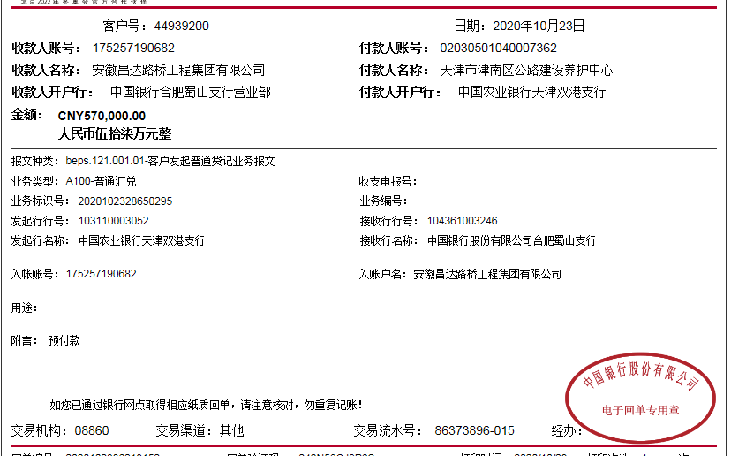
1 | 2020-09-28 |  | 50,000.00 | 徽商银行 | 5206 8432 3131 0000 002 |  |  |  |  |  | 50.00 | 手续费，对方转王光如卡
 | 2020-09-28 |  |  | 农行冠县崇文（东风）分理处 | 15822 10104 0004238 |  |  |  |  |  | -50.00 |  |  |  | 山东冠县北方管业有限公司（护栏预付款） |  |  | 50,000.00
2 | 2020-10-23 | 570000 |  | 中行 | 175,202,745,165.00 |  | 1% | 57,204.00 | 合同价1% | 203426.44 | 500 | 外经证费用 | 534,700.00 | 暂扣企税
 | 2020-10-28 | 457658.64 |  | 民工工资专户 | 12050 110483 00000307
 | 2020-11-12 | 2046158 |  | 中行 | 175,202,745,165.00
 | 2020-11-12 |  |  | 天津农村商业银行股份有限公司津南小站支行 | 9020 1010 0001 0000 721400 |  |  |  |  |  | 100 | 手续费 |  |  | 天津市增特集团有限公司（沥青混凝土） |  |  | 329,865.00
3 | 2020-12-07 |  |  | 具体见工资表 | 具体见工资表 |  |  |  |  |  | 40,150.00 | 派驻马兰辉去项目部费用40000+手续费150 |  |  | 天津永达保信土木建筑工程有限公司（劳务） |  |  | 133,473.60 | 民工工资专户付款
4 | 2020-12-22 |  |  | 天津农村商业银行股份有限公司蓟州中心支行 | 9062 7010 1001 0000 810061 |  |  |  |  |  | 100.00 | 手续费 |  |  | 天津市蓟州区崔立伟机械设备租赁公司（机械租赁费） |  |  | 526,493.00
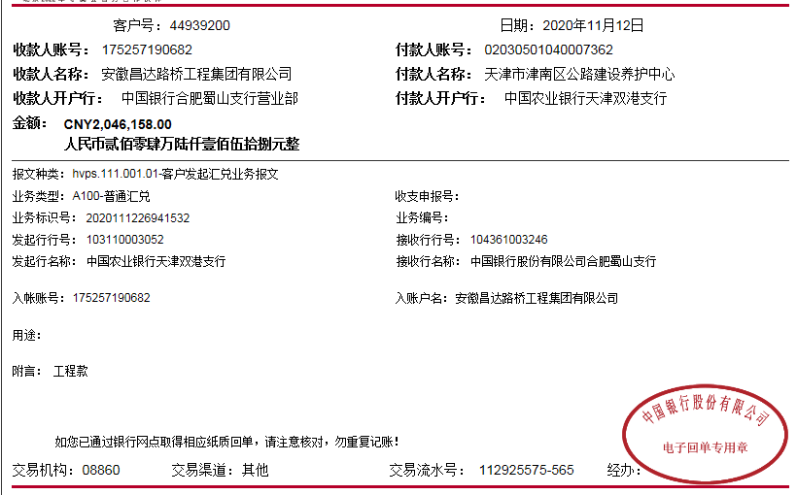
 | 2020-12-22 |  |  | 农行天津西青支行王稳庄分理处 | 0212 01040 007725 |  |  |  |  |  | 100.00 |  |  |  | 天津恒宇建筑材料有限公司（水稳材料费） |  |  | 372,130.00
 | 2020-12-22 |  | -50,000.00 | 农行天津市津南区八里台开发区支行 | 6228 4600 2800 5756 775 |  |  |  |  |  | 50.00 |  |  |  | 刘宝刚（退投资款）
 | 2020-12-22 |  |  | 农行冠县崇文（东风）分理处 | 15822 10104 0004238 |  |  |  |  |  | 100.00 |  |  |  | 山东冠县北方管业有限公司（护栏款） |  |  | 129,589.00
5 | 2020-12-24 |  |  | 农行天津津沽路支行 | 0203 0401 0400 13983 |  |  |  |  |  | 100.00 | 手续费 |  |  | 天津市三玉电力工程有限公司（专业分包费） |  |  | 364,106.30
6 | 2021-01-08 |  |  | 天津农村商业银行股份有限公司津南小站支行 | 9020 1010 0001 0000 721400 |  |  |  |  |  | 100.00 | 手续费 | -534,700.00 | 退暂扣企税 | 天津市增特集团有限公司（沥青混凝土） |  |  | 306,818.40

合计 |  | 3073816.64 | 0.00 |  |  |  |  | 57,204.00 |  | 203,426.44 | 41,300.00 |  | 0.00 |  |  |  |  | 2,212,475.30 | 559,410.90
本次结算 支付明细 |  | 应支付金额 |  |  | 306,818.40 |  |  |  |  |  | 本次支付金额 |  |  | 小写 | 306,818.40
 |  | 已支付金额 |  |  | 0.00 |  |  |  |  |  |  |  |  | 大写 | 叁拾万陆仟捌佰壹拾捌元整

第2次
工程款支付证书
工程名称 |  | 天嘉湖大道南延线工程 |  |  |  |  | 建设单位 |  | 天津市公路有限公司 |  |  |  | ERP编号 |  | 12603 | 档案编号
合同金额 |  | 5,720,358.00 |  |  | 中标时间 | 2020.7.3 | 已提供工程资料 |  | 中标通知书、施工合同 |  |  |  | 保存地址 |  | 合肥 | 责任单位 |  | 北部大区-天津
决算金额 |  |  |  |  | 决算时间 |  | 项目部印章 |  | 有 |  |  |  | 施工人 |  | 杜民 13512401063 | 区域责任人 | 孙健 | 省办负责人
序号 | 经营填写 |  |  |  |  | 工程填写 | 经营填写 |  |  | 财务填写 | 经营、工程、质安填写 |  | 区域负责人 |  | 申请部门填写财务核对 |  |  | 本次支付 金额 | 剩余款项
 | 到款情况 |  |  |  |  |  | 暂列金 |  |  | 代缴税金 | 其他扣款 |  | 预留款 |  | 成本票
 | 日期 | 工程款金额 | 周转金金额 | 到款银行 | 到款账户 | 完成进度 | 比例 | 金额 | 备注 | 金额 | 金额 | 备注 | 金额 | 备注 | 供货单位 | 合同额 | 成本票额
1 | 2020-09-28 |  | 50,000.00 | 徽商银行 | 5206 8432 3131 0000 002 |  |  |  |  |  | 50.00 | 手续费，对方转王光如卡
 | 2020-09-28 |  |  | 农行冠县崇文（东风）分理处 | 15822 10104 0004238 |  |  |  |  |  | -50.00 |  |  |  | 山东冠县北方管业有限公司（护栏预付款） |  |  | 50,000.00
2 | 2020-10-23 | 570000 |  | 中行 | 175,202,745,165.00 |  | 1% | 57,204.00 | 合同价1% | 203426.44 | 500 | 外经证费用 | 534,700.00 | 暂扣企税
 | 2020-10-28 | 457658.64 |  | 民工工资专户 | 12050 110483 00000307
 | 2020-11-12 | 2046158 |  | 中行 | 175,202,745,165.00
 | 2020-11-12 |  |  | 天津农村商业银行股份有限公司津南小站支行 | 9020 1010 0001 0000 721400 |  |  |  |  |  | 100 | 手续费 |  |  | 天津市增特集团有限公司（沥青混凝土） |  |  | 329,865.00
3 | 2020-12-07 |  |  | 具体见工资表 | 具体见工资表 |  |  |  |  |  | 40,150.00 | 派驻马兰辉去项目部费用40000+手续费150 |  |  | 天津永达保信土木建筑工程有限公司（劳务） |  |  | 133,473.60 | 民工工资专户付款
4 | 2020-12-22 |  |  | 天津农村商业银行股份有限公司蓟州中心支行 | 9062 7010 1001 0000 810061 |  |  |  |  |  | 100.00 | 手续费 |  |  | 天津市蓟州区崔立伟机械设备租赁公司（机械租赁费） |  |  | 526,493.00
 | 2020-12-22 |  |  | 农行天津西青支行王稳庄分理处 | 0212 01040 007725 |  |  |  |  |  | 100.00 |  |  |  | 天津恒宇建筑材料有限公司（水稳材料费） |  |  | 372,130.00
 | 2020-12-22 |  | -50,000.00 | 农行天津市津南区八里台开发区支行 | 6228 4600 2800 5756 775 |  |  |  |  |  | 50.00 |  |  |  | 刘宝刚（退投资款）
 | 2020-12-22 |  |  | 农行冠县崇文（东风）分理处 | 15822 10104 0004238 |  |  |  |  |  | 100.00 |  |  |  | 山东冠县北方管业有限公司（护栏款） |  |  | 129,589.00
5 | 2020-12-24 |  |  | 农行天津津沽路支行 | 0203 0401 0400 13983 |  |  |  |  |  | 100.00 | 手续费 |  |  | 天津市三玉电力工程有限公司（专业分包费） |  |  | 364,106.30
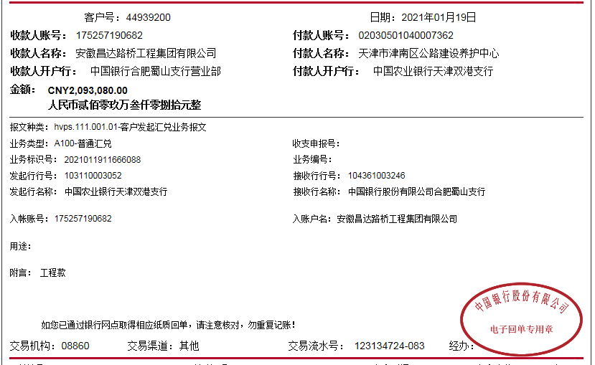
6 | 2021-01-08 |  |  | 天津农村商业银行股份有限公司津南小站支行 | 9020 1010 0001 0000 721400 |  |  |  |  |  | 100.00 | 手续费 | -534,700.00 | 退暂扣企税 | 天津市增特集团有限公司（沥青混凝土） |  |  | 306,818.40
7 | 2021-01-19 | 2093080 |  | 中行 | 175,202,745,165.00 |  |  |  |  | 22,082.95 |  |  | 289,415.56 | 暂扣企税
 | 2021-01-21 |  |  | 张家口银行股份有限公司邯郸丛台支行 | 5343 3586 0700 015 |  |  |  |  |  | 100.00 | 手续费 |  |  | 天津永达保信土木建筑工程有限公司（劳务） |  |  | 611,413.40
 |  |  |  | 天津农村商业银行股份有限公司蓟州新城分理处 | 9062 2040 0001 0000 0171 05 |  |  |  |  |  | 100.00 |  |  |  | 天津市蓟州区史素清建材销售中心（材料费） |  |  | 674,238.00
 |  |  |  | 农行天津中塘支行 | 0214 060 0400 15550 |  |  |  |  |  | 50.00 |  |  |  | 天津昌盛鸿达交通设施工程有限公司（标牌费） |  |  | 61,948.00
8 | 2021-02-04 |  |  | 农行天津八里台支行 | 0203 0201 0400 18697 |  |  |  |  |  | 100.00 | 手续费 | -279,655.00 | 退部分企税 | 天津市津南区远春建材经营部（生石灰） |  |  | 771,559.19

合计 |  | 5166896.64 | 0.00 |  |  |  |  | 57,204.00 |  | 225,509.39 | 41,650.00 |  | 9,760.56 |  |  |  |  | 4,331,633.89 | 501,138.80
本次结算 支付明细 |  | 应支付金额 |  |  | 771,559.19 |  |  |  |  |  | 本次支付金额 |  |  | 小写 | 771,559.19
 |  | 已支付金额 |  |  | 0.00 |  |  |  |  |  |  |  |  | 大写 | 柒拾柒万壹仟伍佰伍拾玖元整

